Статистика
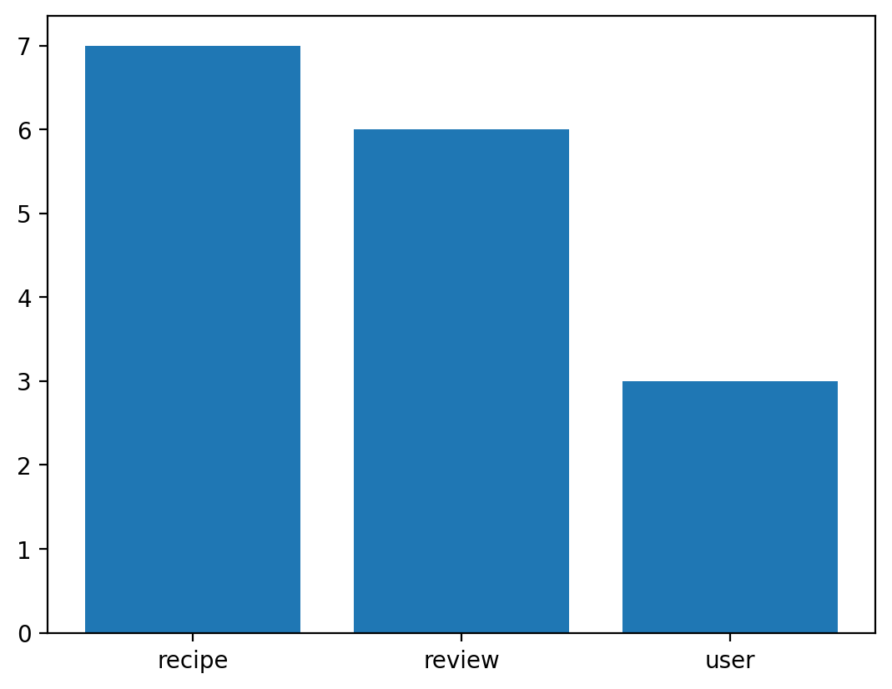
 | Атрибут
Сущность | count
recipe | 7
review | 6
user | 3

